ファイルサンプル
ファイル詳細 | プロジェクト名 | 部課・チーム名 | システム名 | サブシステム名 | ファイル名
 | DUKe Ph.2 step1 | 統合システム開発部 | DUKe | 系統図のPDF保存 | 系統図のPDF保存

ファイルサンプル

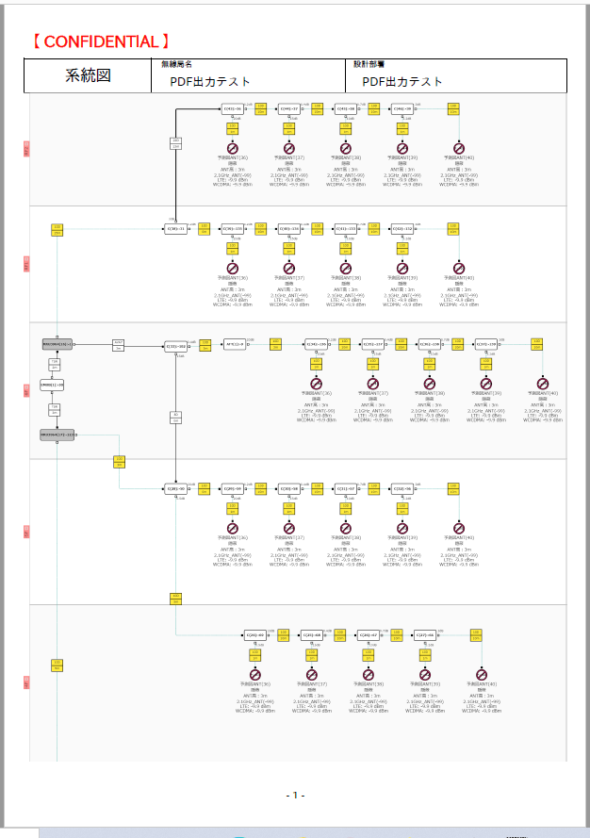

メモ

